【選択必須】③アクセス回線
「サービス申込書」に添付しご提出ください。

サービス個別申込書 |  |  |  | 【 | サービス名： | D.e-NetWide (アクセス回線) | 】

 |  |  |  |  |  |  | 2026/5/25 Ver15
・配線工事は端末直前までTSが手配いたします。それ以外をご希望の場合は弊社営業担当へお問合せください。
・3拠点を超える場合は、シートを複製してご使用ください。
③ | アクセス回線
項目
契約情報 |  | 拠点名
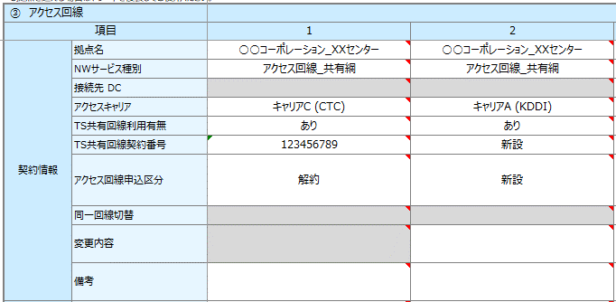
【申込書記入方法のお願い】
■同一拠点に複数回線を敷設する場合には区別のできる名称を記入してください
（記入例）メイン・バックアップ、プライマリ・セカンダリ、＃1･#2 等
■「アクセス回線申込区分」ごとに列を分けて記入してください
※回線変更に伴うルーター設定変更（サービス反映希望日が同日）であれば、1列で記入可
■キャリア変更の場合、解約・新規で列を分けて記入してください
（記入例）
 |  | NWサービス種別
 |  | 接続先 DC
 |  | アクセスキャリア
 |  | TS共有回線利用有無
 |  | TS共有回線契約番号
 |  | アクセス回線申込区分
 |  | 同一回線切替
 |  | 変更内容

 |  | 備考

反映希望日 |  | サービス反映希望日
 |  | 作業開始時間帯
現地調査 情報 |  | 工事希望日
 |  | 工事希望日区分
入線工事 |  | 工事希望日
回線情報 |  | 回線種別
 |  | 回線品目
 |  | QoS
 |  | LTEバックアップ(キャリアA withF+のみ)
設置場所 情報 |  | 郵便番号
 |  | 設置場所住所 (番地まで)
 |  | ビル名 等
 |  | フロア数
 |  | ビル総階数
 |  | 電話番号
ルーター情報 |  | ルーター手配
 |  | ルーター返却 *返却方法は担当営業にご確認ください
 |  | ルーター種別
 |  | ルーター機種
 |  | ルーター保守運用代行
 |  | ONU二重設置 (キャリアBのみ)
 |  | ルーター送付先
 |  |  | 郵便番号
 |  |  | 送付先住所 (番地まで)
 |  |  | ビル名
 |  |  | フロア数
 |  | ルーター納品先担当者
 |  |  | 法人名
 |  |  | 部署名
 |  |  | 受取人 お名前
 |  |  | 電話番号
 |  | ルーター設定変更
複数VLAN |  | 複数VLAN
 |  | VLAN数
既存回線 情報 |  | 回線最終利用日
 |  | 設備撤去希望日
 |  | 設備撤去希望日区分
終端装置 返却キット 送付先 |  | 郵便番号
 |  | 住所
 |  | ビル名
 |  | 法人名
 |  | 部署名
 |  | 受取人 お名前
 |  | 電話番号
回線開通に 関わる 連絡先 ・ 回線終端 場所担当者 |  | お客様情報区分
 |  | 法人名
 |  | 部署名
 |  | お名前
 |  | 電話番号
 |  | E-Mail
工事立会者 |  | お客様情報区分
 |  | 法人名
 |  | 部署名
 |  | お名前
 |  | 電話番号
 |  | E-Mail

その他ご要望

